상품제안서
스타벅스 아메리카노 스틱 커피+데비 텀블러 머그 440ml 세트 | 상품코드: F25808

 |  |  |  |  |  |  | 02-412-0044 | www.easy1.co.kr
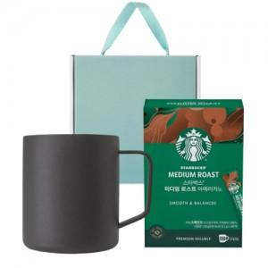

【상세/제작정보】 | <p><span style="font-size: 18pt;">*DTF(컬러필름인쇄)-4cm이상 3500원 부과세별도</span>&nbsp;</p>

【인쇄/포장옵션】 | 레이저, DTF(4cm) / 포장불가능

【공급단가】 | 수량 | 50~ | 100~ | 500~ | 1,000~ | 2,000~
*VAT별도 | 단가 | 24,870원 | 24,470원 | 23,880원 | 23,280원 | 22,880원

【상품 URL】 | https://dev.easy1.co.kr:443/src/goods_detail.php?gdno=25808

